まとめ
物件王
事業計画サマリー Business Plan Summary

株式会社〇〇 様
事業計画検討書 作成日 2026/10/15

01 入力内容のまとめ
会社名 |  |  | 株式会社〇〇 |  |  | 目標契約件数/月 |  |  | 3件
免許の有無 |  |  | 有り |  |  | 年間営業利益の目標 |  |  | ―
対象エリア数 |  |  | 1エリア |  |  | 営業人数 / メンバー合計 |  |  | 2名 / 3名
対象エリア |  |  | ○○市 |  |  | 店舗賃料/月 |  |  | ―
世帯数 合計 |  |  | 110,000世帯 |  |  | 店舗形態 |  |  | 改装
予測物件数(エリア) |  |  | 1,100物件 |  |  | 物件王 加盟金 |  |  | 3,500,000円
手数料/件 |  |  | 633,000円 |  |  | 店舗組成費 合計(税込) |  |  | 4,180,000円
クリック単価(CPC) |  |  | 100円 |  |  | 対応事業 |  |  | リフォーム 自社請負 他社紹介

02 黒字化のタイミング(月次24ヶ月)
累計の営業損益が初めてプラスになる月 |  |  |  |  |  | 24ヶ月目までの累計営業損益
12ヶ月 |  |  |  |  |  | 33,856,400円

営業損益の累計(万円)
 | 黒字 | 赤字
1 | 0 | -220
2 | 0 | -439
3 | 0 | -595
4 | 0 | -752
5 | 0 | -850
6 | 0 | -949
7 | 0 | -956
8 | 0 | -963
9 | 0 | -834
10 | 0 | -781
11 | 0 | -653
12 | 26 | 0
13 | 111 | 0
14 | 140 | 0
15 | 855 | 0
16 | 884 | 0
17 | 975 | 0
18 | 1,628 | 0
19 | 1,744 | 0
20 | 1,797 | 0
21 | 2,538 | 0
22 | 2,591 | 0
23 | 2,707 | 0
24 | 3,386 | 0

緑=累計が黒字の月、赤=赤字の月。累計は「簡易PL」のグラフ(黒字転換イメージ)と同じ集計で、月ごとの売上総利益から販売管理費を引いて合計したものです(開業時の初期費用=店舗組成費は含みません)。

03 損益分岐点と必要契約数
人件費/年 |  |  |  | その他費用/年 |  |  |  | 損益分岐点/年
9,000,000円 |  |  |  | 13,254,000円 |  |  |  | 22,254,000円

損益分岐点 必要契約数/年 |  |  |  | 同 必要契約数/月 |  |  |  | 目標契約件数/年
36件 |  |  |  | 3件 |  |  |  | 36件

目標契約件数の種別内訳(年間): 土地 16件 / 中古 14件 / 新築建売 4件

04 簡易P&L(1年目・2年目)
1年目(稼働約半年) |  |  |  |  |  | 2年目
科目 |  | 件数 | 金額 |  |  | 科目 |  | 件数 | 金額
仲介手数料 |  | 24件 | 15,192,000円 |  |  | 仲介手数料 |  | 36件 | 22,788,000円
リフォーム |  | 2件 | 720,000円 |  |  | リフォーム |  | 6件 | 2,160,000円
自社請負 |  | 1件 | 1,250,000円 |  |  | 自社請負 |  | 5件 | 3,750,000円
他社紹介 |  | 1件 | 1,500,000円 |  |  | 他社紹介 |  | 6件 | 3,750,000円
売上高 合計 |  |  | 18,662,000円 |  |  | 売上高 合計 |  |  | 32,448,000円
販売管理費 合計 |  |  | 25,377,600円 |  |  | 販売管理費 合計 |  |  | 25,140,000円
営業損益 |  |  | -6,715,600円 |  |  | 営業損益 |  |  | 7,308,000円

05 月次推移(24ヶ月)
月 | 売上高 |  | 売上総利益 |  | 販売管理費 |  | 営業損益 |  | 累計営業損益
1ヶ月 | ― |  | ― |  | 2,195,700円 |  | -2,195,700円 |  | -2,195,700円
2ヶ月 | ― |  | ― |  | 2,195,700円 |  | -2,195,700円 |  | -4,391,400円
3ヶ月 | 633,000円 |  | 633,000円 |  | 2,195,700円 |  | -1,562,700円 |  | -5,954,100円
4ヶ月 | 633,000円 |  | 633,000円 |  | 2,195,700円 |  | -1,562,700円 |  | -7,516,800円
5ヶ月 | 1,266,000円 |  | 1,266,000円 |  | 2,253,900円 |  | -987,900円 |  | -8,504,700円
6ヶ月 | 1,266,000円 |  | 1,266,000円 |  | 2,253,900円 |  | -987,900円 |  | -9,492,600円
7ヶ月 | 1,899,000円 |  | 1,899,000円 |  | 1,965,500円 |  | -66,500円 |  | -9,559,100円
8ヶ月 | 1,899,000円 |  | 1,899,000円 |  | 1,965,500円 |  | -66,500円 |  | -9,625,600円
9ヶ月 | 4,649,000円 |  | 3,249,000円 |  | 1,965,500円 |  | 1,283,500円 |  | -8,342,100円
10ヶ月 | 3,899,000円 |  | 2,499,000円 |  | 1,965,500円 |  | 533,500円 |  | -7,808,600円
11ヶ月 | 4,649,000円 |  | 3,249,000円 |  | 1,965,500円 |  | 1,283,500円 |  | -6,525,100円
12ヶ月 | 28,899,000円 |  | 8,749,000円 |  | 1,965,500円 |  | 6,783,500円 |  | 258,400円
13ヶ月 | 4,524,000円 |  | 3,124,000円 |  | 2,269,500円 |  | 854,500円 |  | 1,112,900円
14ヶ月 | 3,899,000円 |  | 2,499,000円 |  | 2,215,500円 |  | 283,500円 |  | 1,396,400円
15ヶ月 | 29,524,000円 |  | 9,374,000円 |  | 2,215,500円 |  | 7,158,500円 |  | 8,554,900円
16ヶ月 | 3,899,000円 |  | 2,499,000円 |  | 2,215,500円 |  | 283,500円 |  | 8,838,400円
17ヶ月 | 4,524,000円 |  | 3,124,000円 |  | 2,215,500円 |  | 908,500円 |  | 9,746,900円
18ヶ月 | 28,899,000円 |  | 8,749,000円 |  | 2,215,500円 |  | 6,533,500円 |  | 16,280,400円
19ヶ月 | 4,524,000円 |  | 3,124,000円 |  | 1,965,500円 |  | 1,158,500円 |  | 17,438,900円
20ヶ月 | 3,899,000円 |  | 2,499,000円 |  | 1,965,500円 |  | 533,500円 |  | 17,972,400円
21ヶ月 | 29,524,000円 |  | 9,374,000円 |  | 1,965,500円 |  | 7,408,500円 |  | 25,380,900円
22ヶ月 | 3,899,000円 |  | 2,499,000円 |  | 1,965,500円 |  | 533,500円 |  | 25,914,400円
23ヶ月 | 4,524,000円 |  | 3,124,000円 |  | 1,965,500円 |  | 1,158,500円 |  | 27,072,900円
24ヶ月 | 28,899,000円 |  | 8,749,000円 |  | 1,965,500円 |  | 6,783,500円 |  | 33,856,400円

06 建築事業の利益イメージ
事業 |  | 単価 |  | 利益率 |  | 不動産分配利益率 |  | 年間受注頻度 |  | 年間利益
リフォーム |  | 2,000,000円 |  | 30% |  | 10% |  | 11件 |  | 2,200,000円
自社請負 |  | 25,000,000円 |  | 25% |  | 5% |  | 3件 |  | 3,750,000円
他社紹介 |  | 25,000,000円 |  | ― |  | 3% |  | 5件 |  | 3,750,000円
年間利益 合計 |  |  |  |  |  |  |  |  |  | 9,700,000円

このシートは「社名」「ターゲットエリア」「免許」「目標設定」「事業検討」「簡易PL」「PL」の内容を自動で集計したものです。数式で連動しているため、入力は不要です(入力は各シートの水色セルへ)。数値は事業計画上の想定であり、成果を保証するものではありません。

全体フロー
1

営業開始
スタートアップMTG
（宅建業無しの場合のみ実施）
宅建士採用
事務所設置
免許申請
保証協会加入
営業可能

宅建免許

採用/事務所検討
全宅/全日の検討
WebサイトOPEN

4

スケジュール
確定MTG
ロゴ・サイト
MTG
最終Web
チェック
ツールデザイン
MTG
サイト確認
PPC広告
目標設定MTG
サイト集客・業務管理
MTG

Webサイト

ロゴ/デザイン準備

物件収集
キックオフ
物件収集MTG①
物件収集MTG②
物件収集MTG③
物件収集MTG④
顧客管理MTG

物件情報準備

管理画面利用開始
管理画面
アカウント作成
物件確認
物件詳細入力
物件収集
（ソクコレ）
物件収集
（早耳くん）

8

2
3
5
6
7
4泊5日
9
1泊2日
営業研修
（基礎実践研修）
（営業研修）
社内説明
エリア確定MTG
オーナー研修
ビジネスプラン研修
1日
基礎研修
売買契約研修
事務サポート研修
店舗実地研修

研修

PPC予算の確定
随時対応
会社説明会
基礎実践研修
営業研修
ライフプラン研修

加盟 | 1ヵ月 | 2カ月 | 3ヵ月 | 4か月 | オープン

免許
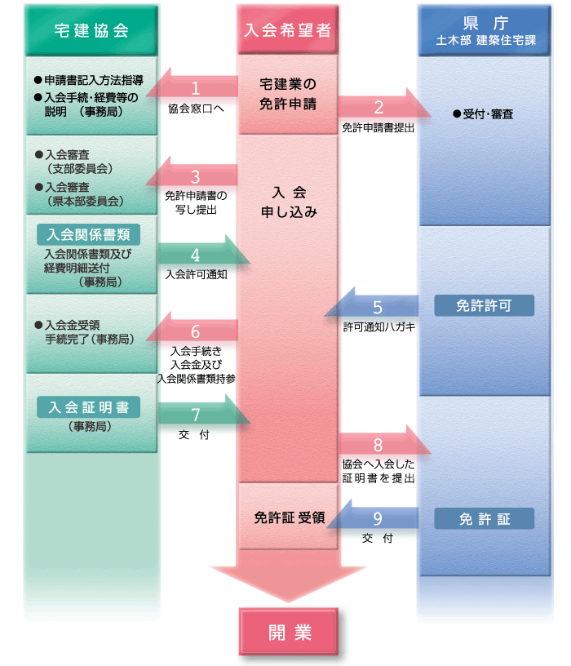
【 免許の有無 】 | 有り

[ 県申請時 ]
項目 | 費用
免許申請時登録免許税 | 33,000
小計 | 33,000

[ 協会申請時 ]
項目 | 費用
宅建協会入会金 | 800,000
宅建協会店頭看板代 | 3,000
宅建協会会費（年額） | 54,000
保証協会入会金 | 200,000
保証協会弁済業務保証金分担金 | 600,000
保証協会会費（年額） | 6,000
不動産総合コース申込金 | 10,000
不動産政治連盟 | 200,000
小計 | 1,873,000

合計 | 1,906,000

事業検討
【 マーケット 】 |  |  |  |  | 【 人員構成 給与 】
ターゲットエリア | 世帯数 | 物件数 ① | 手数料 / 件 |  |  | 給与 | 従業員給与 | 年 | 9,000,000円 |  | 店長（経験者） | 1
○○市 | 110,000世帯 | 1,100件 | 633,000円 |  | 店長（経験者） | 300,000円 |  | 月 | 750,000円 |  | エージェント | 1
0 | - |  |  |  | エージェント | 250,000円 | 目標設定参照 |  |  |  | エージェント | -
- | - |  |  |  | エージェント | - | 法定福利費 | 年 | 1,260,000円 |  | エージェント | -
合計 | 110,000世帯 |  |  |  | エージェント | - |  | 月 | 105,000円 |  | 営業合計 | 2
 |  |  |  |  | サポート | 200,000円 | 給与の14%にて算出
 |  |  |  |  | サポート | - |  |  |  |  | サポート | 1
【 目標仲介契約件数 】 |  |  |  |  |  |  |  |  |  |  | サポート | -
契約件数/月 | 3件 |  | → | 3件 | 確定件数
手数料/月 | 1,899,000円 |  |  | ＊閑散期も均した件数（12,1,5,8） |  |  | 旅費交通費 | 年 | 720,000円 |  | メンバー合計 | 3
 |  |  |  |  |  |  |  | 月 | 60,000円
[ エリア物件数による予測 ] |  |  |  | [ 人員体制 成果 ] |  |  | 営業×30,000円
項目 | 歩留り | 件数 |  | 営業 | 体制 | 件数 | 通信費 | 年 | 660,000円
物件数 ① |  | 1,100件 | ⇔ | 店長 | 1 | 3件 |  | 月 | 55,000円
会員登録 | 5% | 55件 |  | エージェント | 1 | 2件 | 営業人数×15,000円＋25,000円（固定電話等）
来店数/月 | 30% | 17組 |  | 契約件数 | ― | 5件 | 消耗品費 | 年 | 500,000円
契約件数 | 50% | 8件 |  | ＊ 人員体制によって成果が変動 |  |  |  | 月 | 42,000円
営業必要人数(15組/エージェント) |  | 4.0名 |  |  |  |  |  |  | 過去事例より
 |  |  |  |  |  |  | 事務用品費 | 年 | 500,000円
 |  |  |  |  |  |  |  | 月 | 41,700円
【 広告宣伝費 】 |  |  |  |  |  |  |  |  | 過去事例より
項目 | 目標 | 予算/月 | ← | オープン半年 |  |  | 諸会費 | 年 | 54,000円
PPC予算 | 30件 | 300,000円 |  | 450,000円 | CPA | 15,000円 | 宅建協会年会費
 |  | - |  | ＊リスティング（広告）3カ月以降で実績が上がってくる |  |  | 備品費 | 年 | 300,000円
 |  | - |  |  |  |  | PC費用（人数×10万）
ポータル |  | - |  | [ PPC詳細 ] |  |  | 水道光熱費 | 年 | 600,000円
査定サイト |  | - |  | CPC | 100円 | クリック単価 |  | 月 | 50,000円
合計 |  | 300,000円 |  | CVR | 1% | コンバージョン率（獲得率） |  |  | 過去事例より
合計（税込） |  | 330,000円 |  | CPA | 10,000円 | コンバージョン単価（獲得単価） | リース料 | 年 | 320,000円
 |  |  |  |  |  |  |  | 月 | 27,000円
 |  |  |  |  |  |  |  | 電話（6,500）・複合機（20,000）
【 建築シナジー 】 |  |  |  |  |  |  | 租税公課 | 年 | 360,000円
項目 | 受注頻度 | 評価利益 |  | 利益 |  |  |  | 月 | 30,000円 |  | 項目 | 受注頻度（エリア） | 受注頻度（人員） | 受注頻度 | 単価 | 利益率 | 不動産分配利益率 | 利益 |  | 受注頻度（エリア）
リフォーム | 11件 | 200,000円 |  | 2,200,000円 |  | 180,000 |  |  | 3契約（印紙）/月 |  | リフォーム | 11件 | 11件 | 11件 | 2,000,000円 | 30% | 10% | 200,000円 | - | 売買契約予測件数 | 歩留り | 受注頻度 | 通常【参考】
自社請負 | 3件 | 1,250,000円 |  | 3,750,000円 |  | 937,500 | 雑費 | 年 | 240,000円 |  | 自社請負 | 3件 | 5件 | 3件 | 25,000,000円 | 25% | 5% | 1,250,000円 | 自社リフォーム | 14 | 80% | 11 | 80%
他社紹介 | 5件 | 750,000円 |  | 3,750,000円 |  | 625,000 |  | 月 | 20,000円 |  | 他社紹介 | 5件 | 6件 | 5件 | 25,000,000円 | ― | 3% | 750,000円 | 自社新築 | 16 | 20% | 3 | 20%
 | ＊単価及び利益率は右記にて修正可 / 人員体制によって受注件数が変動 |  |  |  |  |  |  |  | 過去事例より |  |  |  | リフォームは水回り４点・床貼り |  | ※不動産の営業は仲介のみに徹する 自社の営業に渡す |  |  |  | 他社新築 | 16 | 35% | 5 | 35%
 |  |  |  |  |  |  | 研修費 （成長投資費） | 年 | 3,720,000円
【 その他費用 】 |  |  |  |  |  |  |  | 月 | 310,000円 |  |  |  |  |  |  |  |  |  |  | 受注頻度（人員）
項目 | 費用 | 備考 |  |  |  |  |  | 研修費 | 50,000 |  | 50,000 |  |  |  |  |  |  |  |  |  | 営業1名 | 営業2名以上
採用費/年 |  | 想定年収×35% |  |  |  |  |  | PPCコンサル | 10,000 |  | 10,000 | 12ヵ月間成長費/月 | 13ヵ月以降成長費/月 |  |  |  |  |  |  | 自社請負/年 | 2件 | 5件
接待交際費/月 |  | 店長等に予算を設けるのであれば設定 |  |  |  |  |  | SVコンサル | 250,000 |  | 250,000 | 260,000円 | 260,000円 |  |  |  |  |  |  | 他社紹介/年 | 3件 | 6件
保険料/月 |  | 火災保険や自動車保険等加入の場合計上 |  |  |  |  | 店舗経費 （ランニング） | 店舗賃料/月 | -
店舗賃料/月 |  | 家賃等が発生する場合は計上 |  |  |  |  |  | 会費/月 | 240,000円 | ＊年払いの場合240万（20万/月）
 |  |  |  |  |  |  | 合計 |  | 240,000円
減価償却計算 | 改装
減価償却費 | - |  |  |  |  |  | [ 店舗組成費（イニシャル） ]
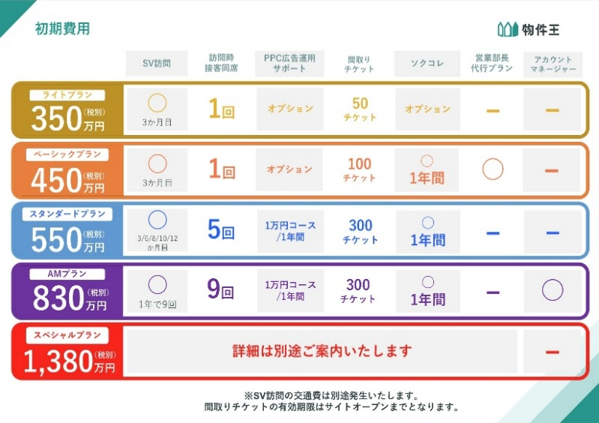
 |  |  |  |  |  |  | 宅建業免許 取得費用 |  | -
 |  |  |  |  |  |  | 物件王 加盟金 |  | 3,500,000
【 インセンティブ（仲手のみ反映） 】 |  |  | 給料の１．５倍までは、インセンティブを出さない。他の費用が掛かる為
給与 |  | 足切り係数 |  |  |  |  | 小計 |  | 3,500,000
750,000 | × | 1.5 | ＝ | 1,125,000 |  |  | 実店舗費用等 | 店舗改装費用
 |  |  |  |  |  |  |  | 看板設置費用 | 300,000
実績仲介手数料 | ー | 1,125,000 | ＝ | インセ原資 |  |  | 小計 |  | 300,000
 |  |  |  |  |  |  | 合計 |  | 3,800,000
インセ原資 | × | 20% | ＝ | インセンティブ |  |  | 合計（税込） |  | 4,180,000

 |  |  |  |  |  |  |  |  |  |  | 10,854,000
 |  |  |  |  |  |  |  |  |  |  | 2,400,000 | 仮PPC20万/月
 |  |  |  |  |  |  |  |  |  |  | 13,254,000

簡易PL
事業推移 簡易確認表

 | 1年目（稼働約半年） |  |  |  | 2年目

 | 科目 |  | 件数 | 金額 | 科目 |  | 件数 | 金額
 | 売上総利益 | 仲介手数料 | 24件 | 15,192,000 | 売上総利益 | 仲介手数料 | 36件 | 22,788,000 | - | - | 633,000 | 633,000 | 1,266,000 | 1,266,000 | 1,899,000 | 1,899,000 | 3,249,000 | 2,499,000 | 3,249,000 | 8,749,000 | 3,124,000 | 2,499,000 | 9,374,000 | 2,499,000 | 3,124,000 | 8,749,000 | 3,124,000 | 2,499,000 | 9,374,000 | 2,499,000 | 3,124,000 | 8,749,000
 |  | リフォーム | 2件 | 720,000 |  | リフォーム | 6件 | 2,160,000 | 2,195,700 | 2,195,700 | 2,195,700 | 2,195,700 | 2,253,900 | 2,253,900 | 1,965,500 | 1,965,500 | 1,965,500 | 1,965,500 | 1,965,500 | 1,965,500 | 2,269,500 | 2,215,500 | 2,215,500 | 2,215,500 | 2,215,500 | 2,215,500 | 1,965,500 | 1,965,500 | 1,965,500 | 1,965,500 | 1,965,500 | 1,965,500
 |  | 自社請負 | 1件 | 1,250,000 |  | 自社請負 | 5件 | 3,750,000 | 1 | 2 | 3 | 4 | 5 | 6 | 7 | 8 | 9 | 10 | 11 | 12 | 13 | 14 | 15 | 16 | 17 | 18 | 19 | 20 | 21 | 22 | 23 | 24
 |  | 他社紹介 | 1件 | 1,500,000 |  | 他社紹介 | 6件 | 3,750,000 | -220万 | -439万 | -595万 | -752万 | -850万 | -949万 | -956万 | -963万 | -834万 | -781万 | -653万 | 26万 | 111万 | 140万 | 855万 | 884万 | 975万 | 1,628万 | 1,744万 | 1,797万 | 2,538万 | 2,591万 | 2,707万 | 3,386万
 |  | 合計 |  | 18,662,000 |  | 合計 |  | 32,448,000 | (2,195,700) | (4,391,400) | (5,954,100) | (7,516,800) | (8,504,700) | (9,492,600) | (9,559,100) | (9,625,600) | (8,342,100) | (7,808,600) | (6,525,100) | 258,400 | 1,112,900 | 1,396,400 | 8,554,900 | 8,838,400 | 9,746,900 | 16,280,400 | 17,438,900 | 17,972,400 | 25,380,900 | 25,914,400 | 27,072,900 | 33,856,400

 | 販売管理費 合計 |  |  | 25,377,600 | 販売管理費 合計 |  |  | 25,140,000

 | 営業損益 |  |  | (6,715,600) | 営業損益 |  |  | 7,308,000

黒字転換イメージ（累積）

